4.2
Dowload file và đặt tên là origin.bmp |  |  |  | pic_original.bmp (460×134)

Trường hợp ping 8.8.8.8 được nhưng web không chạy google.com thì |  |  |  |  | Mở file /etc/resolv.conf và thêm dòng sau:
 |  |  |  |  | nameserver 8.8.8.8

Mã hóa file ảnh bằng ECB và CBC
Mã hóa bằng ECB: |  | openssl enc -aes-128-ecb -in origin.bmp -out origin_encrypted_ecb.bmp -K 00112233445566778899aabbccddeeff
Mã hóa bằng CBC: |  | openssl enc -aes-128-cbc -in origin.bmp -out origin_encrypted_cbc.bmp -K 00112233445566778899aabbccddeeff -iv 0102030405060708090a0b0c0d0e0f10

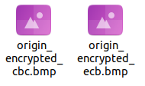

 |  |  | Đều bị

Chỉnh sửa phần đầu của file để tái tạo ảnh bitmap hợp lệ
Xem thông tin ảnh origin.bmp
 | xxd origin.bmp > origin_hex.txt
 | Click đúp vào filr origin_hex.txt để xem
 |  |  |  |  |  | 00000000: địa chỉ bắt đầu của dòng đầu tiên, nghĩa là dữ liệu hex ở đây bắt đầu từ byte thứ 0 trong file.
 |  |  |  |  |  | 00000010: sẽ tương ứng với byte thứ 16.
 |  |  |  |  |  | 00000020: sẽ tương ứng với byte thứ 32.
 |  |  |  |  |  | Trong 424d thì 42 là 1 bytes, 4d là 1 bytes => 1 cặp dị là 2 bytes
 |  |  |  |  |  | Trong 1 dòng 00000000: có 8 cặp như trên => 16 bytes 1 dòng

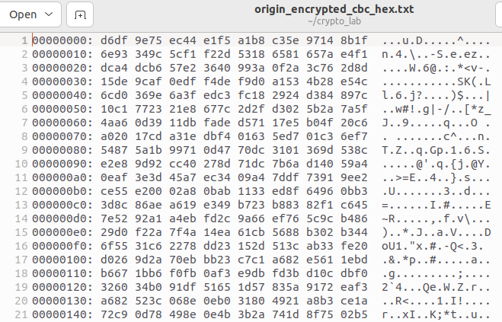
Xem thông tin ảnh origin_encrypted_ecb.bmp && origin_encrypted_cbc.bmp
 | xxd origin_encrypted_ecb.bmp > origin_encrypted_ecb_hex.txt
 | xxd origin_encrypted_cbc.bmp > origin_encrypted_cbc_hex.txt
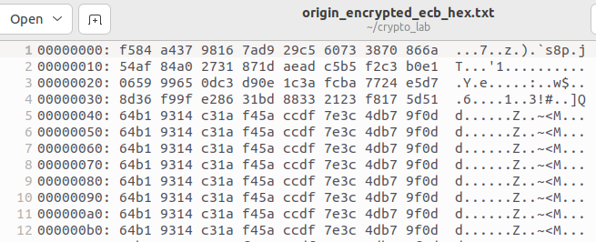

|-> Phần đầu của file BMP: File BMP có một phần header dài 54 byte chứa thông tin về kích thước, màu sắc và định dạng của ảnh. Khi mã hóa file, phần header này sẽ bị thay đổi, khiến ảnh không thể xem được.

Thay thế header:
 | Bạn cần thay thế header của ảnh đã mã hóa với header từ ảnh gốc (không mã hóa). Cụ thể, bạn sẽ sao chép 54 byte đầu tiên từ file origin.bmp vào ảnh đã mã hóa.
 | Với ECB:
 |  | Thứ nhất: tạo bản sao origin_encrypted_ecb_hex.txt và đổi tên là origin_encrypted_ecb_hex_fixed.txt
 |  | Thứ hai: thay thế 54 bytes đầu thành 54 bytes của origin_hex.txt như ảnh

 |  | Thứ 3: dùng lệnh xxd để chuyển .txt thành .bmp |  |  | xxd -r origin_encrypted_ecb_hex_fixed.txt > origin_encrypted_ecb_hex_fixed.bmp
 |  | Thứ 4: Kết quả
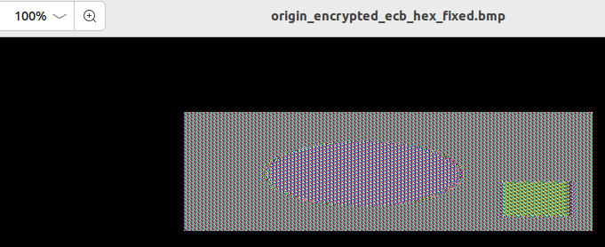

 | Với CBC:
 |  | Thứ nhất: tạo bản sao origin_encrypted_cbc_hex.txt và đổi tên là origin_encrypted_cbc_hex_fixed.txt
 |  | Thứ hai: thay thế 54 bytes đầu thành 54 bytes của origin_hex.txt như ảnh

 |  | Thứ 3: dùng lệnh xxd để chuyển .txt thành .bmp |  |  | xxd -r origin_encrypted_cbc_hex_fixed.txt > origin_encrypted_cbc_hex_fixed.bmp
 |  | Thứ 4: Kết quả
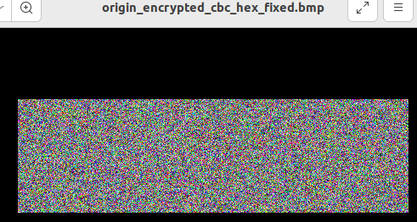

Kết Luận
 | ECB: Bạn có thể thấy một số phần của ảnh gốc trong ảnh mã hóa, đặc biệt là nếu có các vùng đồng nhất về màu sắc. ECB không bảo mật tốt do thiếu sự trộn lẫn giữa các khối.
 | CBC: Mặc dù ảnh đã được mã hóa, nhưng do sự phụ thuộc vào IV và các khối trước đó, bạn sẽ không thể nhận diện rõ các chi tiết từ ảnh gốc.

